Sheet1
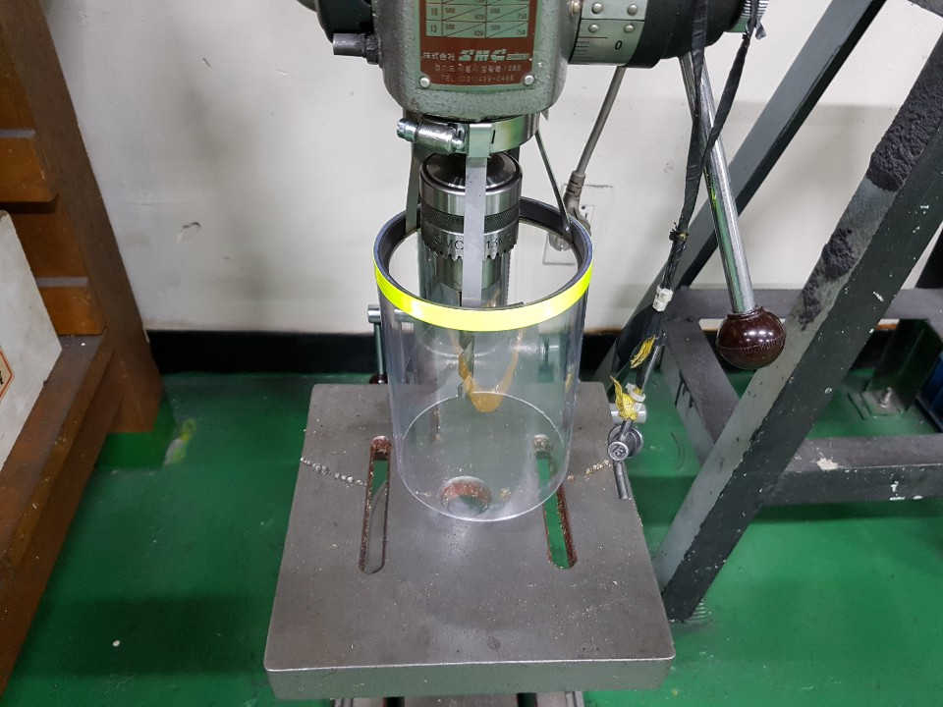
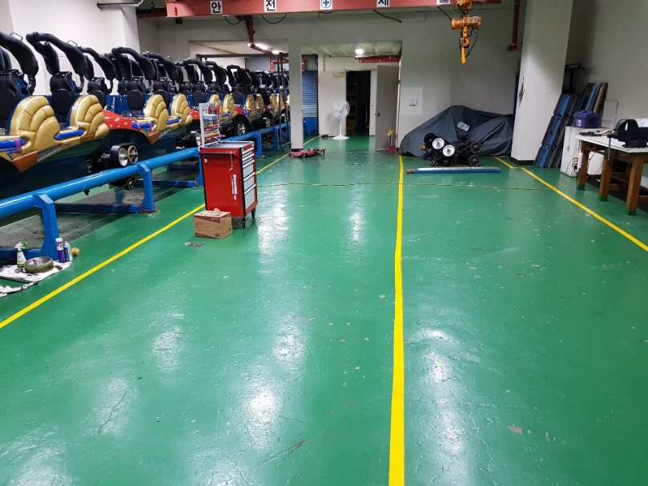
1. 호이스트 ,탁상드릴 안전수칙
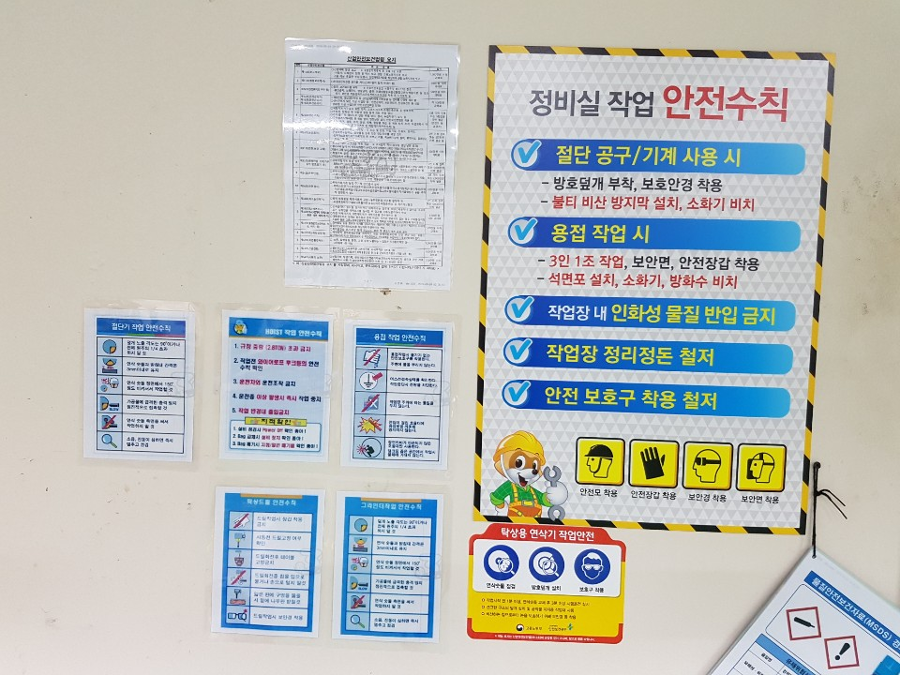

2. 크레인 특별 안전교육 및 사용 설명서
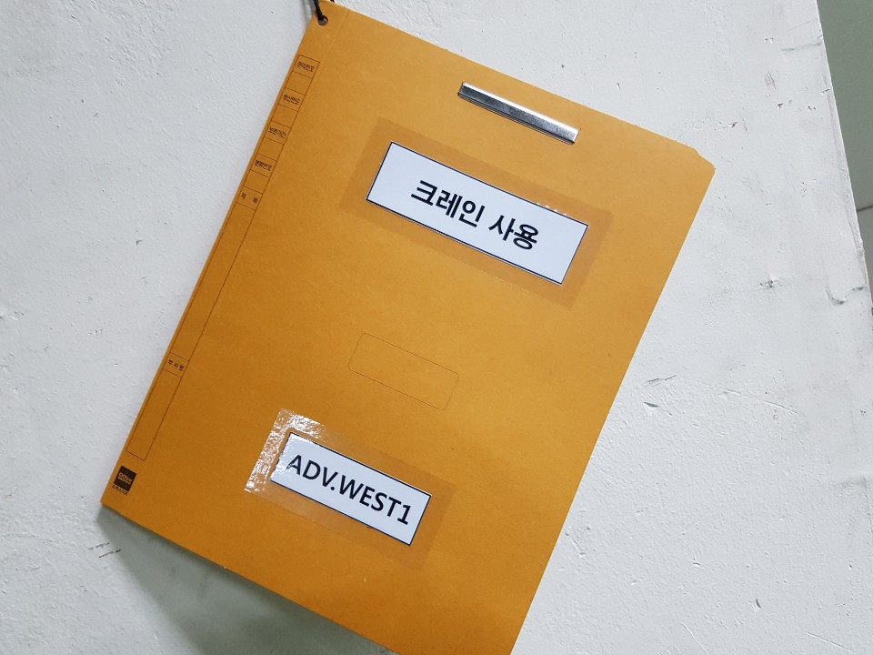
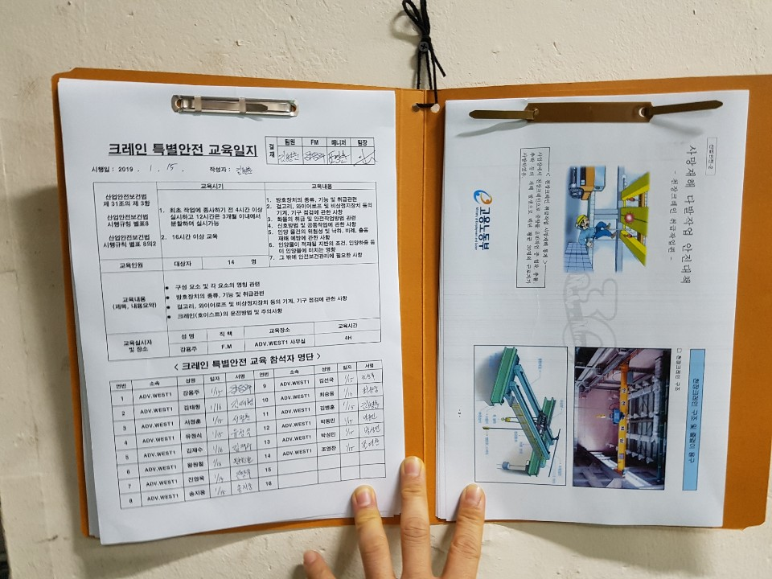

3. 물질안전보건 자료(MSDS) 경고표지 준비
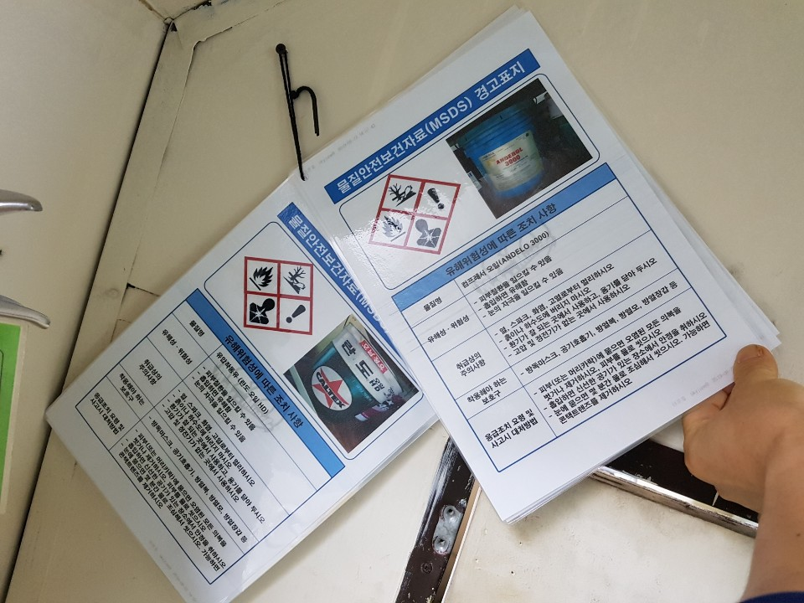

4. 물질 안전보건교육 일지 및 유해화학물질 관리목록
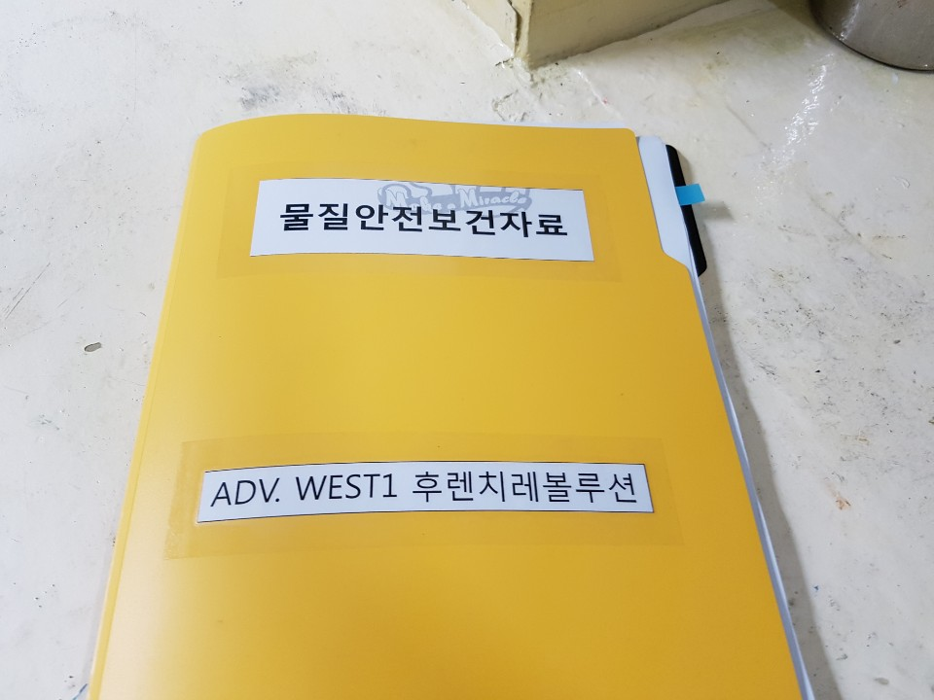
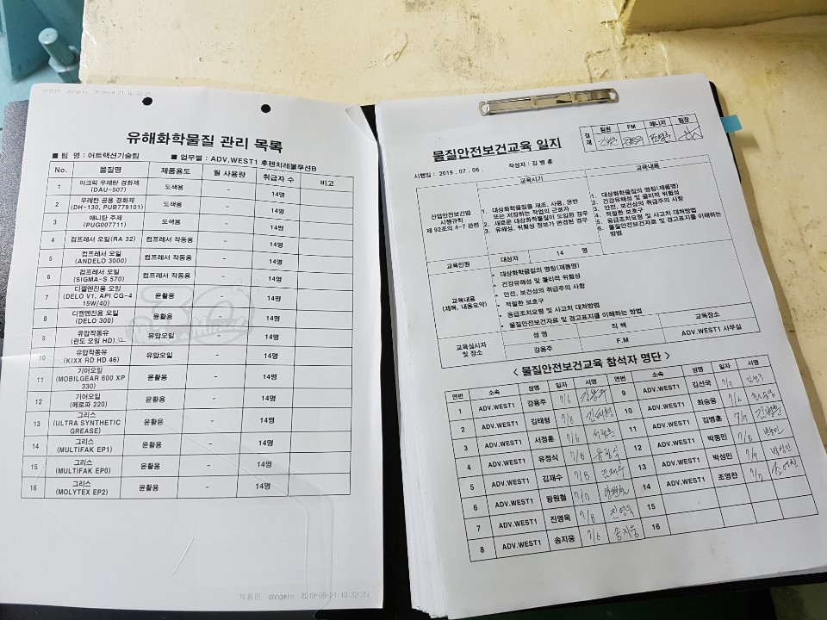
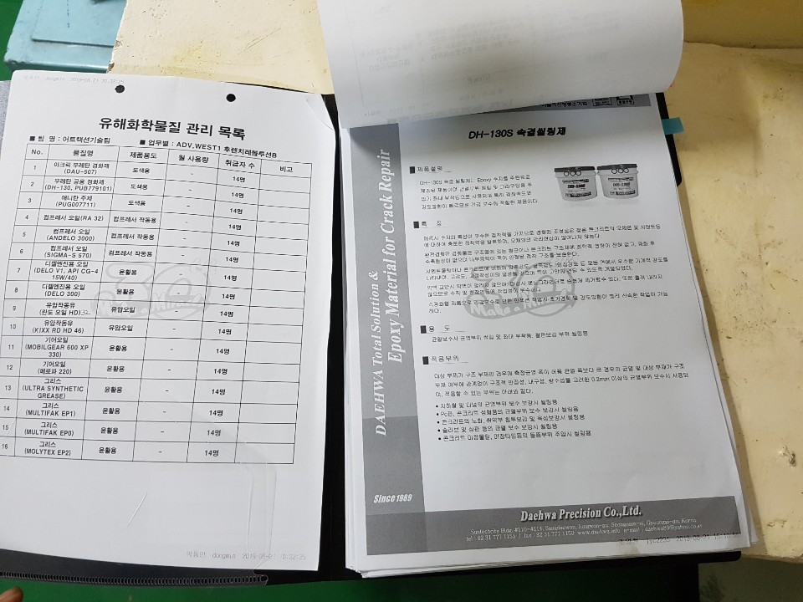

5. 창고
- 소화기 비치
- 페이트.신나.스프레이락커. 기타캔류 같이 보관 절대안됨
- 전동공구 보호커버 설치
- 정비구역 및 통로라인 표시

